Introdução
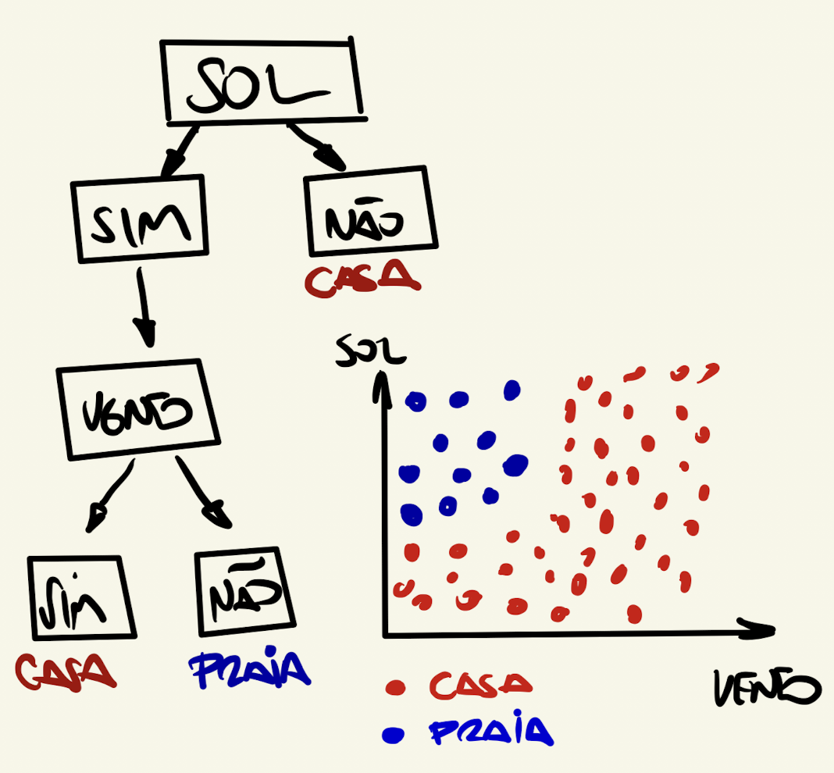

0.32

Gini-Impuriy-02
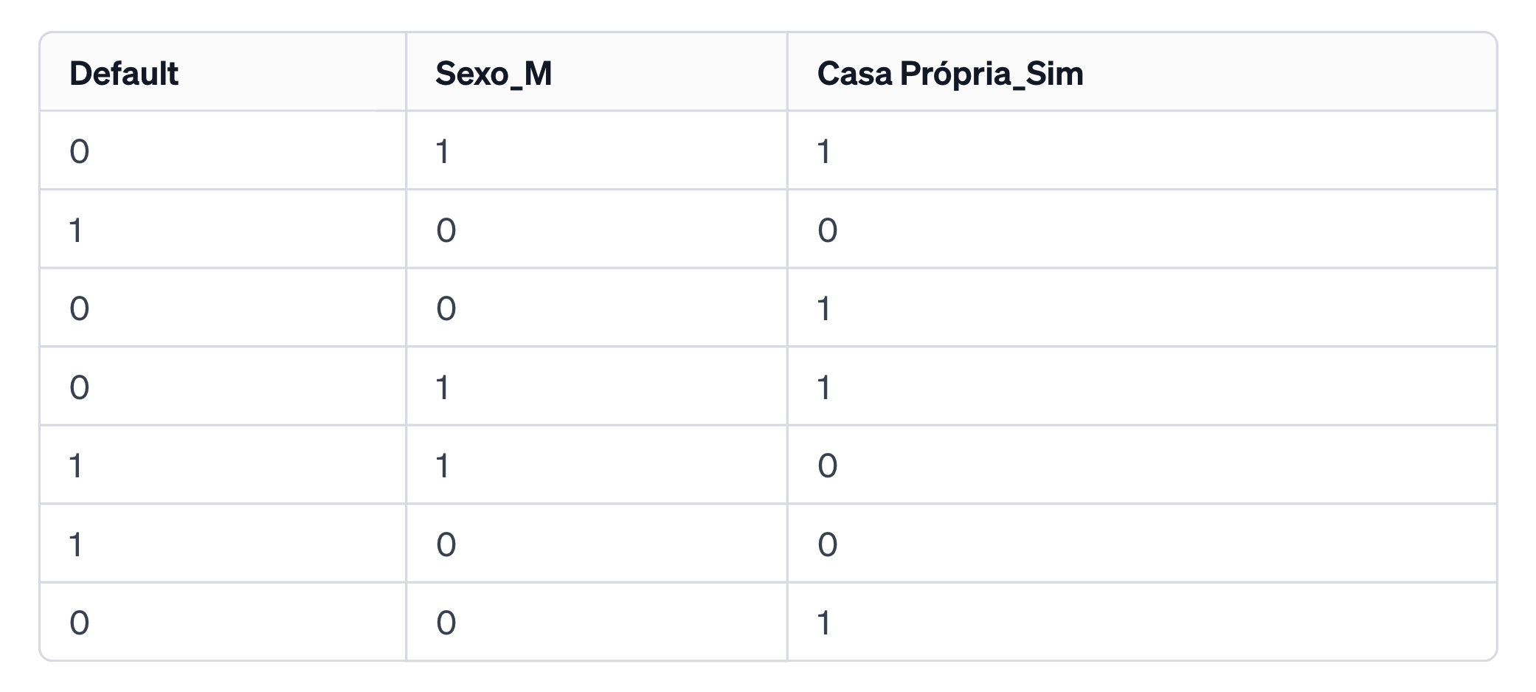
Casa Própria
Default = 0 | Quantidade | Prob | Gini
Sim | 4 | 100% | 0
Não | 0 | 0%
total | 4

Casa Própria
Default = 1 | Quantidade | Prob | Gini
Sim | 0 | 0% | 0
Não | 3 | 100%
total | 3

Gini Global
0

Sexo | 57%
Default = 0 | Quantidade | Prob | Gini
Mulher (1) | 2 | 50% | 0.5
Homem (0) | 2 | 50%
 | 4

Sexo | 43%
Default = 1 | Quantidade | Prob | Gini
Mulher (1) | 1 | 33% | 0.44444444444
Homem (0) | 2 | 67%
 | 3

Gini Sexo
0.47619047619

Sheet1
 | Gini |  |  |  | Máxima Incerteza (Cara e Coroa)
 |  |  |  |  |  |  |  |  | N | Sexo | Status | Serasa | Status
 |  |  |  | N | Sexo | Status |  |  | 1 | F | Aprova | Tem | Não Aprova
N | Sexo | Status |  | 1 | F | Aprova |  |  | 1 | F | Aprova | Tem | Não Aprova
1 | F | Aprova |  | 1 | F | Não Aprova |  |  | 1 | M | Aprova | Não Tem | Aprova
1 | M | Não Aprova |  | 1 | M | Aprova |  |  | 1 | M | Não Aprova | Não Tem | Não Aprova
2 |  |  |  | 1 | M | Não Aprova
 |  |  |  | 4
 | Mulher (F) | Prob |  |  |  |  |  |  | Sexo | Status | Prob (%)
 | Aprova | 100% |  |  | Mulher (F) | N | Prob (%) |  | F | Aprova | 100%
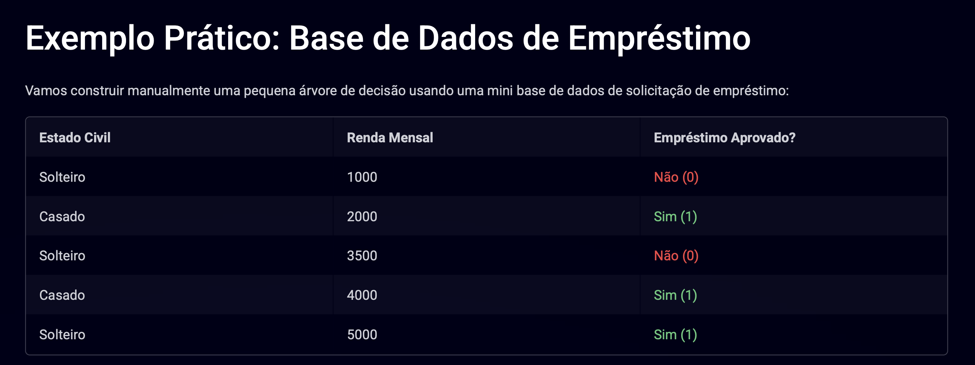
 | Não Aprova | 0% |  |  | Aprova | 1 | 0.5 |  | F | Não Aprova | 0%
 |  |  |  |  | Não Aprova | 1 | 0.5
 | Gini F | 0 | O fato de ser Mulher já advinha por completo que Aprova |  | Total | 2 |  |  | Gini F | 0 | Boa para Previsão
 |  |  | Puro
 | Homem (M) | Prob |  |  | Gini F | 0.5 | Máxima Incerteza |  | Sexo | Status | Prob (%)
 | Aprova | 0% |  |  | 1 - P1^2 - P2^2 |  | Ser mulher não me direciona se aprova ou não |  | M | Aprova | 50%
 | Não Aprova | 100% |  |  |  |  | Preciso de outras features |  | M | Não Aprova | 50%

 | Gini M | 0 | O fato de ser Homem já prevê a falta de aprovação do crédito |  | Homem (M) | N | Prob(%) |  | Gini M | 0.5
 |  |  | Puro |  | Aprova | 1 | 0.5
 |  |  |  |  | Não Aprova | 1 | 0.5 |  | Gini Sexo | 0.25
 |  |  |  |  | Total | 2 |  |  | (Gini F*%F) + (Gini M*%M)

 |  |  |  |  | Gini M | 0.5 | Máxima Incerteza

 |  |  |  |  | Sexo | N | Percentual | Gini (Impureza)
 |  |  |  |  | F | 2 | 0.5 | 0.5
 |  |  |  |  | M | 2 | 0.5 | 0.5
 |  |  |  |  |  | 4

 |  |  |  |  | Gini Sexo | 0.5 | Saber sobre o Sexo não decide sobre a aprovação do crédito
 |  |  |  |  | Gini Homem*%Homens + Gini Mulheres*%Mulheres

Sheet2
 | N
Solteiro | 3 |  |  |  |  | Renda < 2000 | N
Casado | 2 |  |  |  |  | Aprova | 0%
 |  |  |  |  |  | Não Aprova | 100%
Solteiro | Qtd | % | Casado | Qtd | %
Aprova | 1 | 0.33333333333 | Aprova | 2 | 100% | Gini Renda < 2000 |  | 20%
Não Aprova | 2 | 0.66666666667 | Não Aprova | 0 | 0% | 0
 | 3 |  | Total | 2
Gini Solteiro | N = 3 | 60% |  |  |  | Renda > 2000 | N
0.44444444444 |  |  | Gini Casado | N = 2 | 40% | Aprova | 3 | 0.75
 |  |  | 0 |  |  | Não Aprovado | 1 | 0.25
Gini Estado Civil |  |  |  |  |  |  | 4
0.27
 |  |  |  |  |  | Gini Renda > 2000 |  | 80%
 |  |  |  |  |  | 0.375

 |  |  |  |  |  | Gini (2000)
 |  |  |  |  |  | 0.300

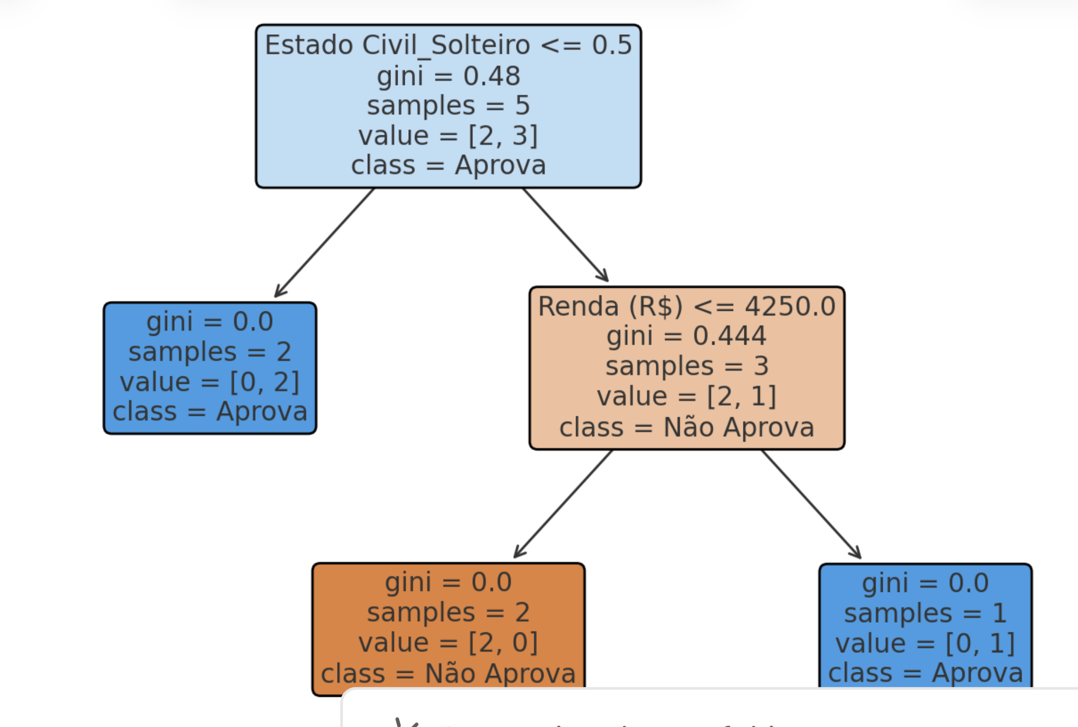
 |  |  |  |  |  |  | Renda | Status
 |  |  |  |  |  | Solteiro | 1000 | Não
 |  |  |  |  |  | Solteiro | 3500 | Não
 |  |  |  |  |  | Solteiro | 5000 | Aprova

 |  |  |  |  |  |  | 4500

ïndice de Gini
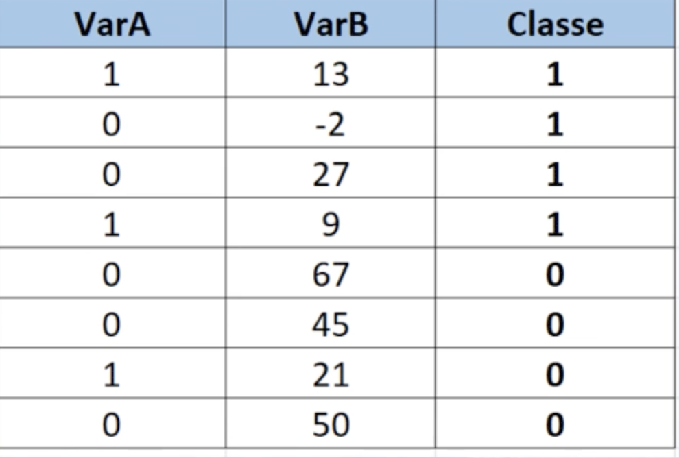
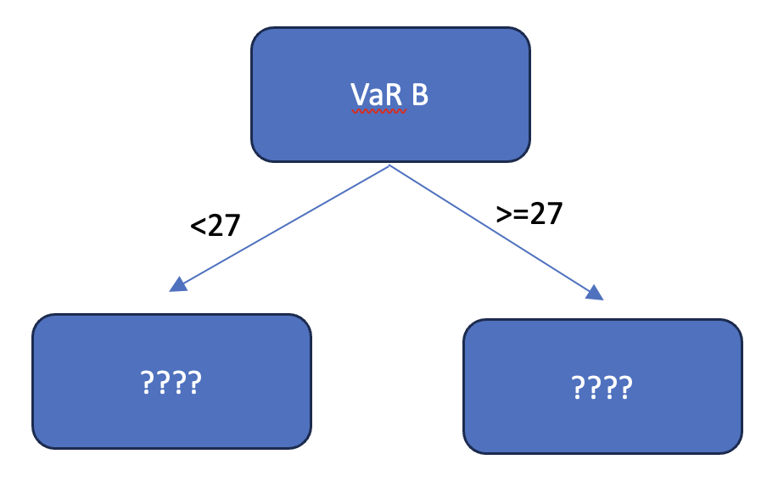

 |  |  |  |  |  |  |  |  |  |  |  | N | 50 |  | Prob
 |  |  |  |  |  |  |  |  |  |  |  |  | Homens | 25 | 0.5
 |  |  |  |  |  |  |  |  |  |  |  |  | Mulheres | 25 | 0.5

 |  |  |  |  |  |  |  |  |  |  |  |  |  | Gini | 0.5 | Sexo não consegue escolher uma pessoa com convicção
 |  |  |  |  |  |  |  |  |  |  |  |  |  | 1 - Soma das Probalidades ao quadrado

 |  |  |  |  |  |  |  |  |  |  |  | N | 50 |  | Prob
 |  |  |  |  |  |  |  |  |  |  |  |  | Homens | 0 | 0
 |  |  |  |  |  |  |  |  |  |  |  |  | Mulheres | 50 | 1

 |  |  |  |  |  |  |  |  |  |  |  |  |  | Gini | 0 | Advinho completamento o sexo da sala
37.50%
=3/8 | Gini | 0.44
VarA = 1 |  |  |  |  |  |  |  |  |  |  | 1 | N | 50 |  | Prob |  | Quanto menor o Gini, maior a chance de eu acertar a classe
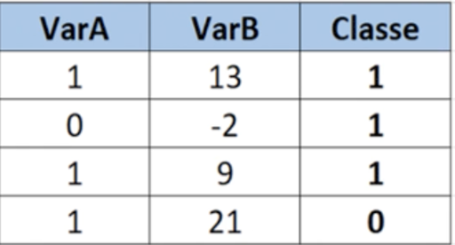
Classe 1 | 0.66666666667 | =2/3 | Gini |  |  |  |  |  |  |  |  |  | Homens | 20 | 0.4
Classe 0 | 0.33333333333 | =1/3 | =1 - ((2/3)^2 + (1/3)^2) = 0,44 |  |  |  |  |  |  |  |  |  | Mulheres | 30 | 0.6
 |  |  |  |  |  |  |  |  | VarB | Gini
=5/8 | 62.500% |  |  |  |  |  |  |  | 13 | 0.25
VarA = 0 |  |  |  |  |  |  |  |  | -2 | 0.46 |  |  |  | Gini | 0.48
Classe 1 | 0.4000 | =2/5 | Gini |  |  |  |  |  | 9 | 0.46
Classe 0 | 0.6000 | =3/5 | =1 - ((2/5)^2 + (3/5)^2) = 0,48 |  |  |  |  |  | 21 | 0
 |  |  |  |  |  |  |  |  |  |  | 2 | N | 50 |  | Prob
 |  | Gini (VaR A) = 3/8*0,44 + 5/8*0,48 = 0,46 |  |  | Proporção | 0.75 |  |  |  |  |  |  | Homens | 10 | 0.2
=4/8 |  |  |  |  | VaR A = 1 |  |  | Gini |  |  |  |  | Mulheres | 40 | 0.8
VaR B >=27 |  |  | Gini |  | Classe 1 | 0.66666666667 | =2/3 | =1 - ((2/3)^2 + (1/3)^2) = 0,44
Classe 1 | 0.25 | =1/4 | 0.38 |  | Classe 2 | 0.33333333333 | =1/3 | 0.44 |  |  |  |  |  | Gini | 0.32
Classe 0 | 0.75 | =3/4
 |  |  |  |  | Proporção | 0.25
=4/8 |  |  |  |  | VaR A = 0 |  |  | Gini
VaR B < 27 |  |  | Gini |  | Classe 1 | 100% |  | =1 - 1^2 - 0^2 = 0
Classe 1 | 0.75 | =3/4 | 0.38 |  | Classe 0 | 0% |  | 0
Classe 0 | 0.25 | =1/4
 |  |  |  |  | Gini (Var A) = 75%*0,44 + 25%*0 = 0,33
 |  | Gini (Var B) = 50%*0,38 + 50%*0,38 = 0,38
 |  |  |  | 75% | VaR B < 21 |  |  | Gini
 |  |  |  |  | Classe 1 | 100% |  | 0
 |  |  |  |  | Classe 0 | 0%

 |  |  |  | 25% | VaR B >=21 |  |  | Gini
 |  |  |  |  | Classe 1 | 0% |  | 0
 |  |  |  |  | Classe 0 | 100%

 |  |  |  |  | Gini(VaR B 21) = 0

Árvore Regressão
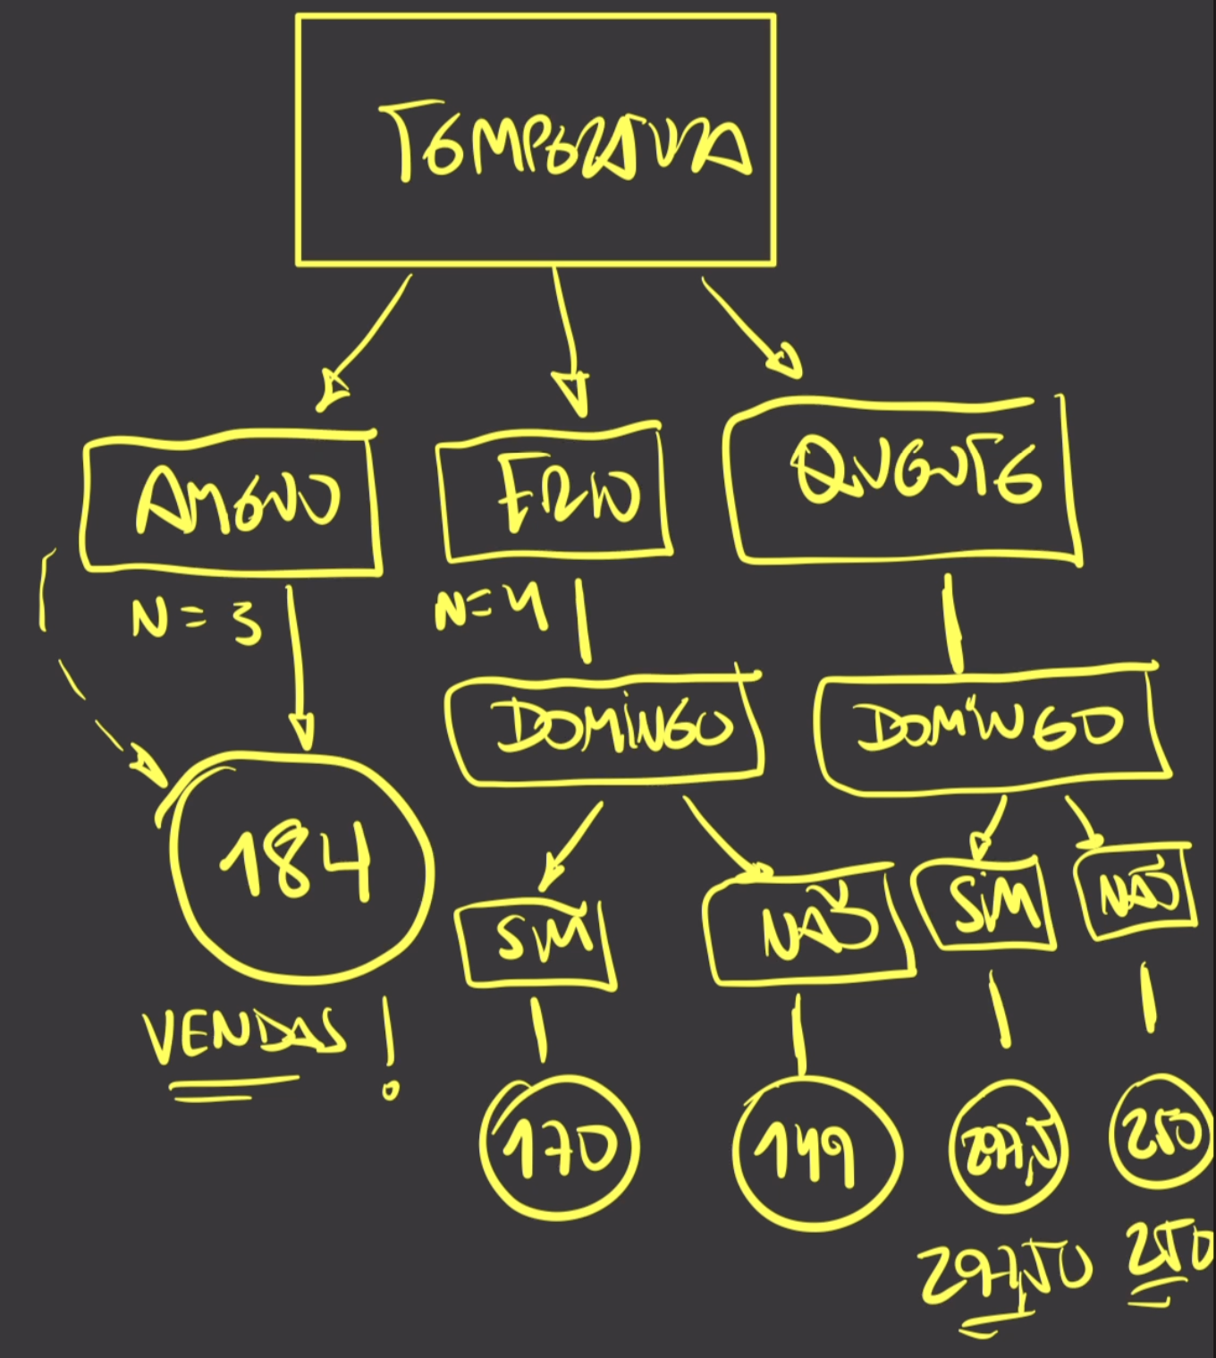
Temperatura | Domingo | Vendas | Vendas Previstas | Erro Quadrático |  | Vendas "Target" |  | Vendas de Sorvete em João Pessoa - PB
quente | sim | 286 | 297.5 | 132.25 |  | Desvio Padrão |  |  |  |  | Idades
frio | não | 147 | 149 | 4 |  | 52.346704909 | Grau de Dispersão das Vendas |  |  | João | 13 |  |  |  |  |  |  |  | Vendas
ameno | não | 169 | 184 | 225 |  |  |  |  |  | Paulo | 14 |  |  |  |  |  |  |  | 184 |  | Decision tree
frio | sim | 172 | 170 | 4 |  | Temp | S | Amostra | % | Tabata | 15 |  |  |  |  |  |  |  |  |  |  | Y |  | Parâmetro
ameno | não | 176 | 184 | 64 |  | quente | 24.63 | 6 | 0.46153846154 |  |  |  |  |  |  |  |  |  |  | 1 | Regressão | Numérica | Vendas | R2, RMSE
quente | não | 253 | 250 | 9 |  | frio | 10.69 | 4 | 0.30769230769 | Média | 14 | Bom Previsor |  |  |  |  |  |  |  | 2 | Classificação | Dummy (0 ou 1) | Bom e Mau Pagador | Taxa de Acerto
quente | não | 238 | 250 | 144 |  | ameno | 16.51 | 3 | 0.23076923077 | S | 1
frio | não | 151 | 149 | 4 |  | S Temp | Total | 13
frio | sim | 168 | 170 | 4 |  | S Temp |  |  |  | Sofia | 6
quente | não | 264 | 250 | 196 |  | 18.47 |  |  |  | Daniel | 24
ameno | sim | 207 | 184 | 529
quente | sim | 309 | 297.5 | 132.25 |  | Ganho de Informação |  |  | Quanto o Desvio-Padrão diminuiu | Média | 15 | Mau Previsor, Desvio Alto
quente | não | 245 | 250 | 25 |  | 33.88 |  |  |  | S | 10
 |  | 214.23076923 | MSE | 113.26923077 | RMSE
184 |  |  | Mean Squared Error |  | 10.642801829 | Quanto menor o erro, maior o poder preditivo do modelo
 |  | 97.91%
 | R2 | 95.87% | 95% das Vendas podem ser explicadas por
 |  |  | Temperatura e Domingo |  |  | Domingo | S | Amostra | %
 | ameno | 169 |  |  |  | Sim | 58.48 | 5 | 38%
 | ameno | 176 |  |  |  | Não | 45.95 | 8 | 62%
 | ameno | 207
 |  | 16.512621435 |  |  |  | S Domingo |  |  |  |  |  |  | Amostra for menor do que 4
 | Previsão |  |  |  |  | 50.769230769 |  |  |  |  |  |  | Temperatura | Domingo | Vendas | Temperatura | Domingo | Vendas |  |  |  | Domingo | Vendas
 | 184 |  |  |  |  |  |  |  |  |  |  |  | ameno | não | 169 | frio | não | 147 |  |  |  | sim | 286
 |  |  |  |  |  | Ganho de informação |  |  |  |  |  |  | ameno | não | 176 | frio | sim | 172 |  |  |  | não | 253
 |  |  |  |  |  | 1.5774741394 |  |  |  |  |  |  | ameno | sim | 207 | frio | não | 151 |  |  |  | não | 238
 |  |  |  |  |  |  |  |  |  |  |  |  |  | Vendas | 184 | frio | sim | 168 |  |  |  | não | 264
Temperatura | Domingo | Vendas |  |  |  |  |  |  |  |  |  |  |  |  |  |  |  |  |  |  |  | sim | 309
frio | não | 147 |  |  |  |  |  |  |  |  |  |  |  |  |  | Domingo =sim |  |  |  |  |  | não | 245
frio | sim | 172 |  |  |  |  |  |  |  |  |  |  |  |  |  | Vendas | 170
frio | não | 151 |  |  |  |  |  |  |  |  |  |  |  |  |  | Domingo = não
frio | sim | 168 |  |  |  |  |  |  |  |  |  |  |  |  |  | Vendas | 149 |  |  |  |  | 297.5

 | Domingo
 | não | 149 |  |  |  |  |  |  |  |  |  |  |  |  |  |  |  |  |  |  |  | 250
 | sim | 170

Temperatura | Domingo | Vendas
quente | sim | 286
quente | não | 253
quente | não | 238
quente | não | 264
quente | sim | 309
quente | não | 245

 | Domingo | Vendas
 | não | 250
 | sim | 297.5

